Planilha1
artigo | o que eles fazem | data | metodologia | Accountability | resultados encontrados | Problemas encontrados
 | "Os testes de high stake são aqueles nos quais os resultados são usados ​​para tomar decisões educacionais significativas sobre escolas, professores, administradores e estudantes. Em quase todos os estados, escolas e distritos, os resultados dos testes agora são publicados rotineiramente nos jornais. Embora isso seja considerado um (conseqüência), até recentemente, medidas mais rigorosas de accountability foram aplicadas ao desempenho nos testes ".
Can public rankings improve school performance? Evidence from a nationwide reform in Tanzania |  | NECTA, EMIS, SDI. School performance from 2011-2016 | diference-in-diferences estimator | Low Stake
Does school accountability lead to improved student | A abordagem utiliza informações sobre as diferenças de estado em matemática e desempenho de leitura, identificadas pela Avaliação Nacional do Progresso Educacional (NAEP). Buscamos uma série de estratégias projetadas para isolar os efeitos da responsabilidade da escola no desempenho. Primeiro, analisamos o crescimento do desempenho entre a 4ª e a 8ª séries para eliminar diferenças fixas nas circunstâncias e políticas de cada estado. Segundo, incluímos medidas explícitas para categorias principais de entradas variáveis no tempo: educação dos pais, gastos escolares e exposição racial nas escolas. Terceiro, estimamos os modelos de crescimento com efeitos fixos estatais para eliminar quaisquer outras políticas que levem a tendências para cima ou para baixo no desempenho dos alunos em cada estado. Por fim, para identificar diferenças por raça ou etnia, desagregamos os resultados do estado para brancos, negros e hispânicos. | Coortes NEAP e outras bases para captar caracteristicas e accountability nos estados | modelo linear com diferença de tempo e efeito fixo para mudanças no tempo; Diferenças em diferenças que permite comparação entre os estados | Low Stake | Positivos. A introdução de sistemas de prestação de contas em um estado tende a levar a um crescimento maior de conquistas do que teria ocorrido sem a prestação de contas. Quando separa por grupos raciais, há uma diminuição do GAP comparado a brancos, em especial os espanicos
IMPROVING EDUCATIONAL QUALITY: HOW BEST TO EVALUATE OUR SCHOOLS? | Este artigo considera alguns dos recursos básicos dos sistemas de capacidade de conta escolar e avalia os incentivos à mudança embutidos nesses sistemas e as evidências existentes sobre o comportamento de diferentes sistemas. Os recursos essenciais que consideramos são foco, escopo de medição, design e incentivos. "Foco" descreve a mistura de fatores examinados nos sistemas de prestação de contas. O "escopo" considera até que ponto o sistema de prestação de contas captura toda a gama de atividades escolares para cada um dos fatores em análise. "Design" refere-se às abordagens específicas para medir a contribuição das escolas e a precisão dessas medidas. Os incentivos são criados pela interação desses três aspectos dos sistemas de prestação de contas e iluminam a maneira como as escolas reagirão a essas iniciativas. Uma etapa preliminar da análise é fornecer uma descrição de onde está a responsabilidade nos Estados Unidos hoje. Isso é essencial para qualquer avaliação de onde os sistemas de prestação de contas devem estar indo. (Usado em um estudo do CREDO 2002, como base) | O resumo dos efeitos estimados da introdução de um sistema de prestação de contas é simples: os sistemas de prestação de contas parecem levar a um crescimento significativamente maior nas realizações. Obviamente, como discutido acima, seria bom saber mais sobre como as variações nos sistemas empregados afetam a conquista. Infelizmente, os dados são bastante escassos - menos de 40 estados têm informações completas sobre o crescimento das conquistas durante todo o período -, portanto, não é possível dizer com certeza se as diferenças nos sistemas de prestação de contas são importantes ou quão importantes podem ser. |  |  | Uma das principais conclusões a serem tiradas dessa discussão é que o conjunto de evidências existentes sobre os sistemas de prestação de contas é bastante escasso. Além disso, muito disso não ajuda a diagnosticar as várias fontes de impactos de incentivo. Sem maior atenção entre os estados para entender as características de "sinal-para-ruído" dos sistemas em funcionamento, os formuladores de políticas correm o risco de confundir os verdadeiros efeitos de seus esforços com fatores fora de seu controle. A análise fornece algumas mensagens simples, mas poderosas, sobre os sistemas de responsabilidade do estado. eles também não são bons dispositivos para fornecer incentivos. Os incentivos não se relacionam com precisão às atividades e ao desempenho das escolas e estão sujeitos a uma variedade de abordagens para "brincar" com o sistema. Os problemas de design ocorrem em uma variedade de formas diferentes. Alguns sistemas confundem o desempenho do aluno com as informações e o comportamento das escolas. Outros sistemas tornam difícil, se não impossível, separar os efeitos nos resultados relacionados ao desempenho escolar dos efeitos dos pais ou de contribuições educacionais anteriores. A maioria das investigações iniciais também mostra que a introdução de sistemas de prestação de contas leva os estados a melhorar o desempenho. A confusão com aumentos artificiais por meio de jogos ou com respostas adaptadas muito especificamente aos testes de estado, no entanto, dificulta a interpretação das evidências. |  | 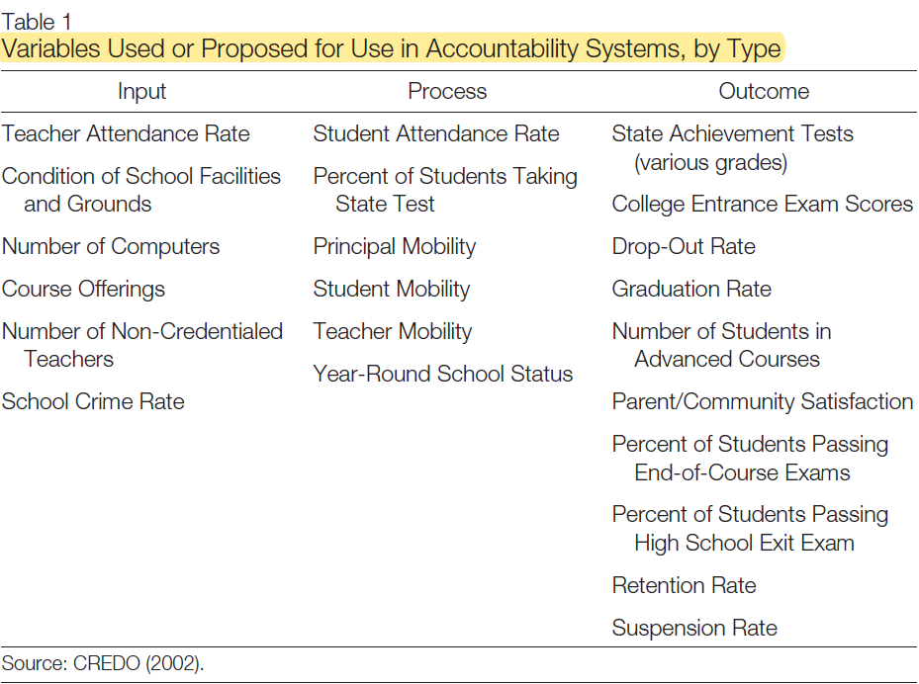 | 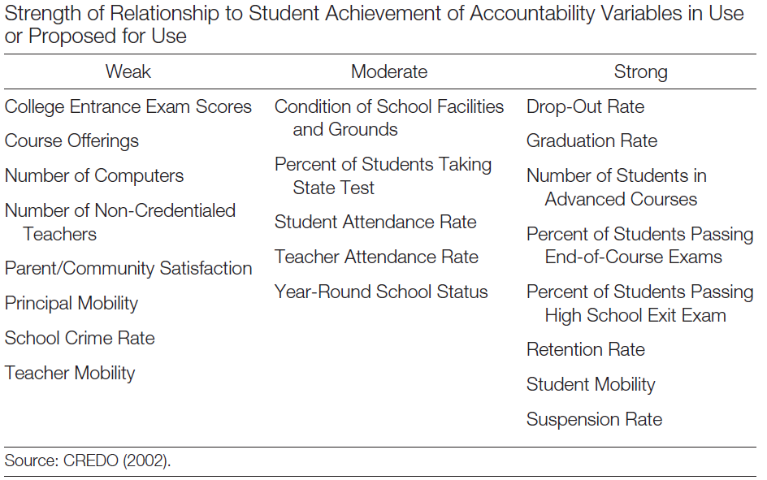 | 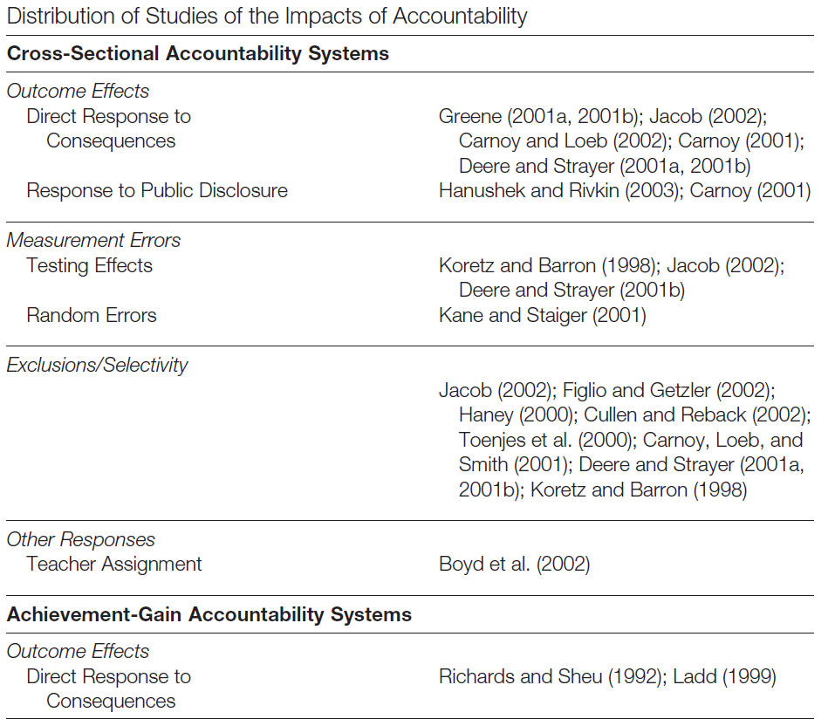
Lessons about the Design of State Accountability Systems | Sumarizam varios artigos que trabalham com accountability e mostra os tipos e formam que podem ter |  |  |  |  |  | 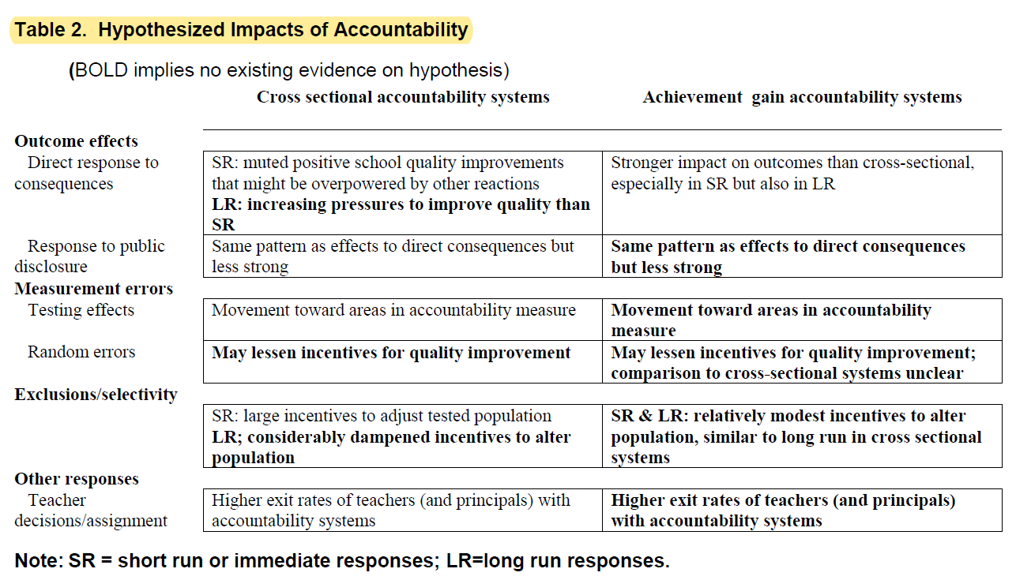
Does it pay to get an A? School resource allocations in response to accountability ratings | Usa uma estratégia de "choque de classificação" com base na mudança no sistema de classificação no Texas. Eles descobrem que os distritos escolares realocam fundos para as escolas que foram ameaçadas com uma queda em sua nota de accountability, mas que os recursos adicionais são temporários e geralmente desaparecem após três anos. Este artigo considera respostas a uma possível mudança de longo prazo nas classificações. Uma redução de longo prazo na classificação leva a gastos maiores nas escolas. A estratégia de choque de classificação é capaz de examinar como os distritos e as escolas respondem financeiramente aos resultados da pontuação do teste de 2002–2003, que presumivelmente não refletem uma mudança na qualidade da escola, uma vez que as escolas não sabiam como seus alunos se sairiam no novo teste TAKS. A estratégia de pesquisa é, portanto, determinar como as despesas totais, as despesas por categoria e as entradas físicas foram alteradas como resultado do choque de classificação previsto pelos resultados do exame no ano sabático entre o antigo sistema TAAS e a nova avaliação de accountability do TAKS. | TAKS (texas assessment of knowledge and Skills) (exame mais dificil que o TAAS, com alguns requerimentos adicionais) como resultado dessa mudança de programa, muitas escolas diminuiram seu nível de performance, TEA (texas education agency), PEIMS (Public education information management system), AEIS (Academic excellence indicator system) nas mudanças de 02/03 e 03/04, mas os dados são de 97/98 a 06/07 | Um modelo de choque de diferenças com a nova metodologia | high stake | Os resultados sugerem que a implementação de um novo sistema de accountability fornece um choque temporário para o sistema educacional, mas de uma maneira muito particular. Especificamente, a implementação do novo sistema de classificação do Texas estimulou os distritos escolares a alocar recursos extras para escolas que antes estavam "acima da média", mas que consideram suas boas classificações ameaçadas pelo novo sistema mais rigoroso. Em particular, as escolas cujas classificações caem para a segunda série mais baixa, ''adequada'' durante a transição entre o antigo e o novo sistema, viram um aumento de seu orçamento em 1,2%, a maioria das quais foi para o ensino. Também descobrem que essas mudanças orçamentárias parecem temporárias e que, em cerca de três anos, o sistema de alocação financeira reverte para as alocações anteriores. Esses resultados fornecem uma nova perspectiva importante para entender os possíveis custos e benefícios dos sistemas de classificação de accountability escolar. A accountability é importante para as administrações centrais da educação. Esses investimentos são direcionados para escolas originalmente classificadas relativamente altas. Para aqueles preocupados com o fato de as escolas públicas serem orientadas apenas para o final da distribuição da qualidade, essa é uma evidência interessante que sugere uma visão mais ampla. | não acham que os distritos escolares necessariamente reorientem seu sistema de alocação financeira devido à accoutability. Especificamente, descobrem que os investimentos financeiros que respondem a uma ameaça de uma classificação mais baixa são temporários. (Craig et al., 2012) que não encontra efeito de alterações nos ratings de accoutability nas alocações financeiras marginais, indica uma possibilidade de que as alterações anuais nos ratings não tenham valor na margem. Isso sugere que as classificações anuais de responsabilidade podem ser um investimento excessivo e que os investimentos em testes podem ser realizados com menos frequência.
Do administrators respond to their accountability ratings?The response of school budgets to accountability grades | O artigo examinou se os testes de accountability escolar influenciaram as alocações financeiras do distrito escolar TAAS (Texas assessment of academic skills). Especificamente, se os legisladores acreditam que as classificações de prestação de contas fornecem novas informações sobre a qualidade da escola, esperamos que os distritos escolares respondam usando as classificações para ajudar na alocação de recursos. | test score usando o TAAS (texas assement of academic skill), TEA (texas education agency), PEIMS (Public education information management system), AEIS (Academic excellence indicator system) 97-2002 | um RD sharp para comparar a resposta orçamentária às mudanças anuais na classificação das escolas marginalmente nos dois lados de cada limite de classificação. | high stake | O trabalho empírico conclui que esse sistema de accountability antecipada (TAAS) foi usado até certo ponto para tomar decisões financeiras - as escolas logo acima do limite de classificação receberam mais recursos em comparação com as escolas logo abaixo do limite. Os resultados sugerem que os educadores e administradores de políticas acreditavam que a classificação de responsabilidade poderia ser usada como nova informação sobre a qualidade da escola, embora não possamos determinar se o financiamento foi fornecido como retrocesso para uma boa permanência ou removido como sanções por mau desempenho. Além disso, se esse resultado persistir no futuro ainda não foi verificado. a outra distinção interessante em nosso trabalho é que descobrimos que as escolas e os distritos tendem a gastar o financiamento mais alto, excedendo o limite de maneiras diferentes. Nossos resultados sugerem que as escolas com o limite mais baixo de classificação que mal alcançam a classificação Aceitável (A) usam os recursos incrementais no que pode ser visto como atividades educacionais básicas, especificamente em instruções e atividades extracurriculares. Por outro lado, as escolas que mal conseguem atingir os níveis mais altos, Recomendado (R) ou Excellen (E), usam o financiamento para atividades que podem ser de longo prazo ou de enriquecimento, como administração / desenvolvimento ou aconselhamento. O estudo sugere que os distritos escolares estão dispostos a investir recursos reais para aprender a se adaptar a um novo sistema de classificação de accountability, mas que assim que um sistema estiver em funcionamento, pelo menos a maior parte dos distritos estará interessada em usar o sistema de prestação de contas para fornecer margem marginal a curto prazo incentivos para executar.
The Impact of High-Stakes Tests on Student Academic Performance | O objetivo deste estudo é avaliar se, de fato, o desempenho acadêmico aumenta após a introdução de testes de high stake. O primeiro objetivo deste estudo é avaliar se o desempenho acadêmico melhorou desde a introdução de políticas de testes de high stake nos 27 estados com os maiores riscos inscritos nas políticas de teste de 1 a 8 da série. Usando o NEAP (notas 1 a 8), se o desempenho acadêmico não mudou após a participação de um teste estadual ou se o desempenho diminuiu, a eficácia da política de high stake como meio de melhorar o desempenho do aluno deve ser posta em dúvida. O segundo objetivo deste estudo é avaliar se o desempenho acadêmico melhorou após a introdução dos exames de conclusão do ensino médio. Esses exames testam o nível de conhecimento de um aluno do ensino médio nas principais disciplinas do ensino médio. Usando ACT, SAT, AP (conclusão do ensino médio), se o desempenho acadêmico não mudar após a implementação de um exame de conclusão do ensino médio, a eficácia da política do exame de conclusão do ensino médio como meio de melhorar o desempenho do aluno é posta em questão. | NEAP, SAT, ACT, AP | Observar como as pontuações de cada estado de alto risco mudaram com a introdução da prestação de contas e compará-la com a tendência nacional. Sem o uso tecnico de estatisticas basicas. Em resumo, usaram métodos cientificamente inadequados e os aplicaram de uma maneira ainda mais péssima. |  | Este relatório é uma investigação sobre os efeitos dos testes de high stake na aprendizagem, solicitando se a imposição de testes de high stake resulta em uma forma mais restrita de treinamento ou uma forma mais ampla de educação para nossos alunos. A evidência revisada aqui sugere que o teste de high stake cria apenas um "efeito de treinamento". Análises de pontuações e taxas de participação para os testes NAEP, ACT, SAT e AP sugerem que existem evidências inadequadas para apoiar a proposição de que testes de high stake e exames de graduação no ensino médio aumentam o desempenho do aluno | Artigo viesado, vide https://www.educationnext.org/highstakes-research/ | seu ponto de comparação. Se alguém deseja avaliar o efeito dos testes de alto risco, a comparação óbvia é entre os estados que adotaram sistemas de prestação de contas e os que não adotaram. A decisão de Amrein e Berliner de comparar os ganhos em estados de alto risco com a média nacional viola um princípio básico da pesquisa em ciências sociais. O ganho nacional do NAEP incorpora quaisquer ganhos em estados de alto risco
Results based in Financing Education Learning from what Works | Esse texto do banco mundial trabalha com 4 levels aplicados a RBF no setor da educação: professores, estudantes e familias, escolas, governo, e o mix desses elementos. A ideia por trás do texto é copilar textos de avaliação em cada uma das áreas e mostrar os resultados, além de mostrar como funciona o processo de avaliação, as possíveis dificuldades, pontos a se prestar atenção.
How accountability pressure on failing schools affects student achievement | Chiang encontra evidências de que as escolas que recebem uma nota 'reprovada' na Flórida aumentam os gastos com instruções e ferramentas instrucionais. Usando um modelo de RD nas escolas cujo desempenho no ano anterior esteja abaixo de um nível limite deve exibir um desempenho suficientemente alto no ano atual para evitar sanções. Os efeitos de ameaças de curto prazo no ano atual podem, portanto, ser estimados a partir das descontinuidades da pontuação dos testes no limiar e as descontinuidades da pontuação dos testes exibidas pelos mesmos alunos nos anos subsequentes rendem estimativas para efeitos de médio prazo. As pontuações dos testes usadas para o cálculo das classificações escolares e do status de ameaças vêm de realiza um conjunto de testes de leitura, matemática e escrita, conhecidos como FCAT (Florida Comprehensive Assessment Tests), alinhados aos padrões curriculares estaduais. | Os critérios de desempenho para evitar notas F mudaram ao longo do tempo. De 1999 a 2001, uma escola primária poderia obter um D ou melhor se, em qualquer disciplina, o percentual de alunos que atingisse um nível de desempenho aceitável fosse suficientemente alto. as notas de desempenho emitidas de 2002 a 2006 foram baseadas em critérios muito diferentes. Essas notas foram determinadas por um índice de pontos contínuo, conhecido como “notas”, igual à soma bruta de seis componentes, três dos quais refletiam porcentagens de alunos da escola que alcançavam níveis aceitáveis ​​de desempenho nas disciplinas testadas e três dos quais refletiam porcentagens de alunos demonstrando crescimento aceitável da conquista entre o ano anterior e o atual. | A estrutura das classificações escolares na Flórida é altamente adequada para a identificação empírica dos efeitos de ameaças por meio de um projeto de descontinuidade de regressão (RD). uma vez que as regressões lineares locais à esquerda e à direita do limiar de F / D visam prever yis1 precisamente na descontinuidade, a largura de banda escolhida em ambos os lados do limite deve minimizar o erro de previsão ao quadrado esperado no limite. | high stake | As evidências de ambas as abordagens são geralmente consistentes com a afirmação de que as reformas educacionais são o principal meio pelo qual as escolas ameaçadas aumentam as notas nos testes. a melhoria inicial nas notas de matemática de alto risco de frequentar uma escola primária ameaçada persiste por pelo menos 1 a 2 anos após o ingresso no ensino médio; no entanto, a evidência de persistência a médio prazo dos ganhos iniciais de leitura é mista e não é robusta. ameaças de sanções desencadeiam aumentos nas despesas escolares em educação e desenvolvimento curricular, treinamento de professores e tecnologia suposta para apoiar a instrução orientada a avaliações, todas consistentes com uma resposta orientada por reformas às ameaças de sanções. O início das ameaças de sanções leva a um aumento moderadamente considerável nas notas dos alunos de alto risco incluídas nos cálculos de prestação de contas durante o primeiro ano do status de ameaça de uma escola. As ameaças à sanção têm pouco ou nenhum efeito positivo nas pontuações irrelevantes para as classificações escolares. Esses efeitos de curto prazo destacam a importância de discernir as fontes de ganhos de desempenho observados pelos alunos responsáveis. A ameaça de sanções dos sistemas de responsabilização escolar fornece incentivos poderosos para que as escolas de baixo desempenho aumentem as notas dos testes, mas existe o potencial de ganhos observados nas notas dos testes. provêm da manipulação não educacional das condições de teste. melhoria inicial dos alunos nas pontuações matemáticas de alto risco de frequentar o ensino fundamental ameaçado as escolas persistem em grande parte por pelo menos 1 a 2 anos após a entrada no ensino médio. a entrada da escola em status de ameaça aumenta seus gastos com insumos e atividades tematicamente ligadas à reforma curricular e pedagógica. À medida que o padrão de desempenho tem aumentado ao longo do tempo, as escolas à beira de serem ameaçadas têm sido cada vez mais esc | tentativas de bular o sistema, treinando para teste | Chiang, 2009, concluded that the “worst” performing schools, when subject to a high-stakes accountability policy, did in fact improve their educational output, and that these improvements persisted in the medium-run, particularly for mathematics
How effective are financial incentives for teachers? | Revisão sistematica de alguns textos para instigar o literatura de incetivos a professores. Incentivos financeiros para professores podem ser eficazes se forem projetados adequadamente, mas incentivos mal projetados produzem pouco benefício. Os formuladores de políticas devem evitar incentivos baseados em limites, como atingir uma meta ou fazer melhor do que outros professores, e preferir sistemas baseados em melhorias incrementais no desempenho do aluno. Os incentivos podem ser implementados através de três métodos: metas absolutas, torneios de ordem de classificação e taxas de peças. Metas absolutas proporcionam aos professores um pagamento adicional se seus alunos alcançarem determinados resultados, independentemente da performance de outros professores. Os torneios por ordem de classificação premiam os professores por terem um desempenho melhor do que uma certa porcentagem de outros professores na métrica. A compensação de limiar implica em pagar aos professores para atingir determinadas metas, como melhorar mensuradamente o desempenho de outros professores. sistemas de remuneração por peça pagam aos professores por cada ganho de unidade (melhoria incremental) no desempenho do aluno. |  |  |  | Em geral, as evidências sobre os impactos dos incentivos financeiros para os professores são variadas. Embora os incentivos financeiros pareçam bastante bem-sucedidos nos países em desenvolvimento, os resultados não são claros em países desenvolvidos como EUA e Israel, embora esses também tendam a pesar mais em efeitos positivos do que negativos. Mesmo assim, nos casos em que há impactos positivos, os efeitos parecem estar concentrados nos exames diretamente incentivados, o que indica que os incentivos financeiros podem não melhorar o aprendizado geral se forem direcionados de maneira restrita. Estudos que analisam incentivos com base em múltiplos resultados tendem a mostrar efeitos mais positivos. a escolha das métricas e a estrutura de incentivos do sistema são importantes para sua eficácia, e sistemas mal projetados podem até piorar os resultados. os incentivos devem basear-se em múltiplos resultados, dos quais a melhoria do desempenho do aluno (valor agregado do professor) é apenas uma das várias métricas, pelo menos uma delas deve ser subjetiva (avaliação principal ou observação em sala de aula). limiares e torneios de ordem de classificação devem ser evitados em favor dos sistemas de classificação por peça. Pagar por percentil é um método promissor, mas ainda precisa ser testado empiricamente. |  | 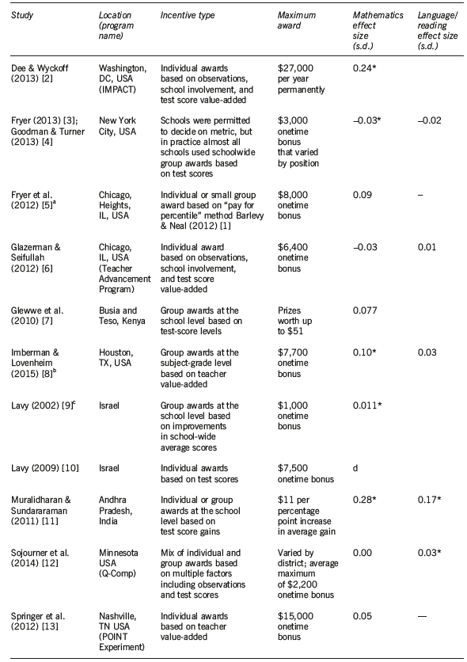
The Central Role of Noise in Evaluating Interventions That Use Test Scores to Rank Schools | A aparência de uma escola na parte inferior (ou superior) de uma classificação pode ser o resultado de má (ou boa) transitória no ano de testes e pode não ser indicativo do verdadeiro desempenho da escola. Este artigo examina uma implicação importante desses achados. Se o ruído de teste transitório, devido à sorte ou variação da amostra, for revertido, as abordagens de avaliação convencionais produzirão estimativas enganosas do efeito de intervenções que usam classificações baseadas em testes para selecionar escolas. | A partir de 1990, o programa identificou aproximadamente 900 escolas que obtiveram notas médias baixas nos testes da quarta série em 1988. Nos três primeiros anos do programa, a participação no programa foi fortemente determinada pelo fato de a pontuação média de uma escola cair abaixo de um valor de corte em sua região. As escolas tratadas receberam melhorias na infra-estrutura, materiais instrucionais, treinamento de professores e tutoria para alunos de baixo desempenho. | Comparar os resultados de dif-in-dif com o metodo de RD |  | Uma análise simples de diferença de diferença sugere que o P-900 teve um efeito substancial nas pontuações de ganho da quarta série. Para resumir, não encontramos evidências de que o P-900 tenha produzido um efeito positivo em 1990, mas encontramos efeitos em 1988–1992 obtendo pontuações de aproximadamente dois pontos, aproximadamente iguais a 0,2 desvios-padrão. Na busca permanente de políticas para melhorar qualidade da educação, muitos governos se voltaram para intervenções que usam classificações escolares baseadas em testes para alocar recursos, recompensas ou sanções. Mostre que o ruído e a conseqüente reversão média produzem complicações importantes na avaliação de tais esquemas. Nossos resultados sugerem que uma metodologia de regressão-descontinuidade pode potencialmente contornar esse problema. No caso do P-900, ele revela que os efeitos do programa, embora positivos, são muito menores que as estimativas anteriores. Tão importante quanto, as questões levantadas por nossas descobertas são pertinentes à avaliação contínua de programas similares, que atribuem tratamentos com base em possíveis vieses. O governo desejava melhorar as escolas com menor desempenho, ajudando assim as crianças de baixa renda que presumivelmente desproporcionalmente povoam essas instituições. Nossos resultados sugerem que a consecução desse objetivo foi dificultada pela variação da amostra escolar nas notas dos testes.
Who wins and who loses from school accountability? The distribution of educational gain in English secondary schools | Accountability com base em um resumo parcial do desempenho do aluno influencia a distribuição do desempenho do aluno. Como as classificações escolares incorporam apenas o desempenho dos alunos por meio de um indicador de meta com base nas taxas de aprovação, as escolas têm incentivos para melhorar o desempenho dos alunos que estão à margem de atingir essa meta. As escolas podem, portanto, concentrar seus esforços nos alunos marginais, em detrimento de alunos com muito baixo desempenho ou alto desempenho. O uso de taxas de aprovação limiar incentiva as escolas a atingir os alunos marginais. Para investigar o impacto desse padrão de responsabilidade na distribuição do desempenho dos alunos, analisamos o valor agregado individual dos alunos em função da proporção de alunos em cada escola que são considerados marginais em termos de sua contribuição para o desempenho publicado na escola nos testes aos 16 anos. | CENSO de todas as crianças no sistema escolar inglês, dados sobre o desempenho das crianças em testes nacionais realizados com 11, 14 e 16 anos de idade (exames GCSE em 2002). E dados no nível da escola, comparando o desempenho da escola em função do número de alunos que se prevê serem marginais em termos de sua contribuição para os resultados de high stakes. Usando um cross-section na proporção de crianças de uma escola marginal. No nível escolar, somos capazes de controlar a capacidade dos alunos na admissão no ensino médio, que é a idade 11. | regressões OLS, permitindo agrupamento de alunos na escola e, em seguida, controlamos os efeitos fixos da escola, derivando estimativas das diferenças dentro da escola entre alunos de diferentes habilidades. | high stake | O desempenho aumenta particularmente quando as escolas enfrentam o incentivo adicional de competir com outras escolas locais pelos alunos. As análises no nível dos alunos deixam claro que os perdedores são os alunos com menor habilidade. os perdedores primários são os alunos com desempenho baixo e muito baixo. À medida que o número de alunos marginais em sua escola aumenta, esses alunos perdem tanto em termos de valor agregado quanto em seu desempenho na medida usada para construir as tabelas de classificação das escolas, o ganho de alunos marginais é pequeno. o ganho dos alunos marginais é maior e a perda da habilidade muito baixa é menor. as escolas respondem aos incentivos de curto prazo criados pela medida usada para avaliar a responsabilidade da escola e que essa resposta reduz o ganho educacional dos alunos com menor capacidade. O padrão de desempenho nos exames de high stake no nível do aluno segue o valor agregado: os alunos com baixa capacidade perdem mais à medida que a proporção de alunos nas bordas na escola aumenta. onde os incentivos são mais acentuados, os alunos marginais ganham em termos de valor agregado, sugerindo que nessas escolas as atividades realizadas visam esse grupo e não os alunos de alta capacidade.
Introducing a Performance-Based School Grant in Jakarta: What Do We Know about Its Impact after Two Years? | Este artigo avalia o impacto da introdução desse componente de desempenho da concessão nos resultados da aprendizagem. Ele identifica o impacto explorando as diferenças geográficas na cobertura do programa e comparando as escolas que receberam o prêmio de desempenho adicional com as escolas que não receberam. Que impacto a introdução da bolsa de desempenho teve no aprendizado dos alunos em todas as escolas elegíveis? O impacto do programa foi diferente para escolas de alto e baixo desempenho? Que impacto os fundos adicionais tiveram na aprendizagem dos alunos nas escolas que receberam o componente de desempenho? | Usando dados administrativos fornecidos pelo governo de Jacarta de 2012 a 2016, o artigo examina se a introdução de um componente de desempenho na bolsa escolar de Jacarta durante o ano letivo de 2014/15 afetou o nível e a distribuição dos resultados da aprendizagem em 2015 e 2016. Dados sobre também foram coletadas características de nível escolar nos sistemas de informação de gestão da educação nacional e provincial. Esses dados continham informações sobre o número de professores, seus níveis de educação e experiência, status de emprego dos professores, disponibilidade e condição da sala de aula. | usando uma abordagem de diferença nas diferenças (DD) para comparar as mudanças nos resultados educacionais das escolas do governo de Jacarta antes e depois do anúncio da bolsa escolar em 2014 com mudanças análogas nas escolas de comparação que não são elegíveis para a bolsa. A questão final da pesquisa é analisada estimando-se um modelo linear usando um design de descontinuidade de regressão acentuado |  | os resultados da aprendizagem dos alunos melhoraram como resultado do anúncio do novo componente em todas as escolas secundárias do governo. Apesar dos esforços para garantir condições equitativas, as escolas secundárias de alto desempenho tinham muito mais probabilidade de receber o prêmio de desempenho do que as escolas de baixo desempenho. as melhorias de desempenho necessárias para garantir financiamento adicional foram muito menores para as escolas que já tinham alto desempenho. os resultados do RDD sugerem que os fundos adicionais recebidos pelas escolas sob o componente de desempenho não tiveram impacto nas notas dos exames ou nos resultados intermediários.
Ranking schools: a step toward increased accountability or a mere discriminatory practice? | Estudamos a eficácia desse mecanismo de accountability (de low stake); analisamos se os alunos reagem a essas ranking, entrando ou saindo das escolas secundárias de acordo com suas pontuações e examinando os movimentos de fechamento das escolas. consideramos os impactos da divulgação pública de classificações escolares, uma política de responsabilidade de baixo risco, que pode ser vista como um passo importante na direção do aumento da accountability das escolas, com o objetivo de melhorar o desempenho de escolas e alunos | O nosso conjunto de dados abrange toda a população dos exames nacionais do 12º ano em Portugal. Esses exames são necessários para a graduação no ensino médio. Além disso, o acesso à universidade determinado em grande parte pelas notas obtidas pelos alunos nesses exames. pontuações por aluno e por escola, de 2003 a 2010. Informações sobre o tamanho da escola, o número de escolas em cada município, a localização geográfica de cada escola e seu status público ou privado também foram extraídas desse mesmo conjunto de dados. | Estimativa OLS, onde os efeitos cruzados foram considerados, a medida da classificação no efeito cruzado foi a considerada nessa regressão. | Low Stake | Nosso principal resultado é que o impacto direto da classificação no número de exames tem o sinal negativo esperado e é altamente significativo. Um aumento na classificação da escola leva a uma diminuição no número de exames realizados nessa escola. Os resultados sugerem que a publicação de classificações tem fortes efeitos sobre as famílias e as escolas. Os alunos reagem entrando e saindo das escolas, de acordo com sua classificação publicada. os alunos exercem alguma escolha sobre em qual escola se matricular. Esse resultado está de acordo com a literatura empírica sobre os efeitos das políticas de accountability de low stake no desempenho das escolas, avaliadas por notas nos exames nacionais. As classificações publicadas têm um impacto negativo sobre a eqüidade, aumentando a concentração de estudantes de baixa renda em escolas com baixo desempenho.

Imberman (2015)
Barlevy and Neal (2012)
Loyalka et al (2016)
Mbiti et al (2018b)
Kremer et al (2010)
Al-Samarrai et al (2017)
Mbiti et al (2018)
Gilligan et al (2018)
Murnane and Ganimian (2014)

Competitive distribution of resources: It is unclear whether using a competitive allocation system for school grants makes a difference, since research is lacking. An intervention in Senegal led to improved student outcomes, but results in Indonesia were mixed.

